Worksheet
歯科衛生士 | 2021 | 人体の構造と機能 |  | 2021_dh_21_pm001
 |  | 下顔面・頸部の側貌写真を示す。 矢印で示す高まりを形成するのはどれか。1つ選べ。
 |  | 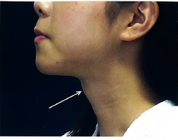
 |  | 1 | 軸 椎
 |  | 2 | 舌 骨
 |  | 3 | 甲状軟骨 | 正解
 |  | 4 | 輪状軟骨
歯科衛生士 | 2021 | 人体の構造と機能 |  | 2021_dh_21_pm002
 |  | 心臓を模式図に示す。 全身からの静脈血が流入するのはどれか。1つ選べ。
 |  | 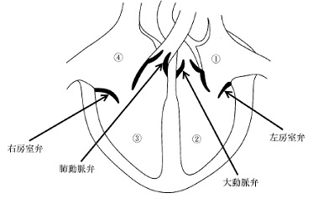
 |  | 1 | ①
 |  | 2 | ②
 |  | 3 | ③
 |  | 4 | ④ | 正解
歯科衛生士 | 2021 | 歯・口腔の構造と機能 |  | 2021_dh_21_pm003
 |  | 上顎第一大臼歯にみられることがあるのはどれか。1つ選べ。
 |  | 1 | 盲 孔
 |  | 2 | 棘突起
 |  | 3 | 斜切痕
 |  | 4 | カラベリー結節 | 正解
歯科衛生士 | 2021 | 人体の構造と機能 |  | 2021_dh_21_pm004
 |  | 消化器系を模式図に示す。 胆汁を生成するのはどれか。1つ選べ。
 |  | 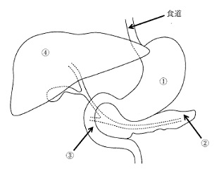
 |  | 1 | ①
 |  | 2 | ②
 |  | 3 | ③
 |  | 4 | ④ | 正解
歯科衛生士 | 2021 | 歯・口腔の構造と機能 |  | 2021_dh_21_pm005
 |  | 咀嚼粘膜が覆うのはどれか。1つ選べ。
 |  | 1 | 口 唇
 |  | 2 | 歯 肉 | 正解
 |  | 3 | 舌 背
 |  | 4 | 頰粘膜
歯科衛生士 | 2021 | 歯・口腔の構造と機能 |  | 2021_dh_21_pm006
 |  | 歯と歯周組織を模式図に示す。 歯の表面に圧刺激を与えたときに興奮するのはどれか。1つ選べ。
 |  | 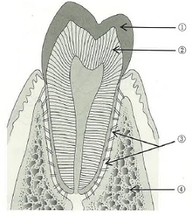
 |  | 1 | ①
 |  | 2 | ②
 |  | 3 | ③ | 正解
 |  | 4 | ④
歯科衛生士 | 2021 | 歯・口腔の構造と機能 |  | 2021_dh_21_pm007
 |  | 硬組織の成分含有量（％）の比較を図に示す。 エナメル質はどれか。1つ選べ。
 |  | 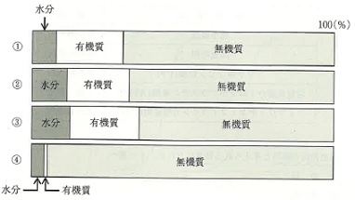
 |  | 1 | ①
 |  | 2 | ②
 |  | 3 | ③
 |  | 4 | ④ | 正解
歯科衛生士 | 2021 | 疾病の成り立ち及び回復過程の促進 |  | 2021_dh_21_pm008
 |  | 出血傾向に対するスクリーニング検査結果の一部を表に示す。 出血傾向の原因と考えられる異常はどれか。1つ選べ。
 |  | 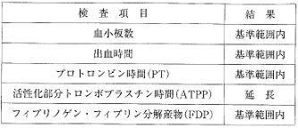
 |  | 1 | 血 管
 |  | 2 | 血小板
 |  | 3 | 凝固因子 | 正解
 |  | 4 | 線維素溶解系
歯科衛生士 | 2021 | 疾病の成り立ち及び回復過程の促進 |  | 2021_dh_21_pm009
 |  | 口腔細菌の電子顕微鏡写真を示す。 正しいのはどれか。1つ選べ。
 |  | 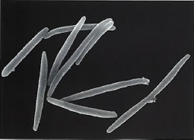
 |  | 1 | Treponema denticola
 |  | 2 | Streptococcus mutans
 |  | 3 | Staphylococcus aureus
 |  | 4 | Fusobacterium nucleatum | 正解
歯科衛生士 | 2021 | 疾病の成り立ち及び回復過程の促進 |  | 2021_dh_21_pm010
 |  | 薬物A単独と、薬物Aと薬物Bの併用時の用量-反応曲線を模式図に示す。 模式図は、薬物Aに対して①作用薬である薬物Bが薬物Aの受容体に②競合的に結合すると、薬物Aの作用は低下し、さらに薬物Aの濃度を③下げると、薬物Bは受容体から追い出され薬物Aの最大反応率が④増強する現象を示している。 下線部で適切なのはどれか。1つ選べ。
 |  | 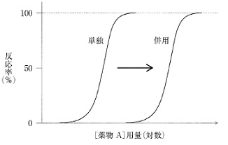
 |  | 1 | ①
 |  | 2 | ② | 正解
 |  | 3 | ③
 |  | 4 | ④
歯科衛生士 | 2021 | 疾病の成り立ち及び回復過程の促進 |  | 2021_dh_21_pm011
 |  | B型肝炎で正しいのはどれか。1つ選べ。
 |  | 1 | 経口感染で起こる。
 |  | 2 | RNAウイルスが病原体である。
 |  | 3 | HBe抗原陽性の血液は感染力が強い。 | 正解
 |  | 4 | 我が国のキャリアは約1万人と推定される。
歯科衛生士 | 2021 | 疾病の成り立ち及び回復過程の促進 |  | 2021_dh_21_pm012
 |  | 消毒薬をある条件で分類した図を示す。 ①に含まれるのはどれか。1つ選べ。
 |  | 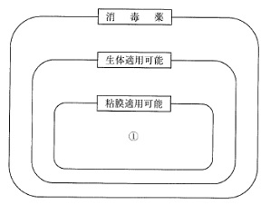
 |  | 1 | フェノール
 |  | 2 | グルタラール
 |  | 3 | ポビドンヨード | 正解
 |  | 4 | 消毒用エタノール
歯科衛生士 | 2021 | 疾病の成り立ち及び回復過程の促進 |  | 2021_dh_21_pm013
 |  | Sjögren＜シェーグレン＞症候群の特徴はどれか。1つ選べ。
 |  | 1 | 悪性唾液腺腫瘍である。
 |  | 2 | 中高年の男性に好発する。
 |  | 3 | 口腔や目の乾燥症状を呈する。 | 正解
 |  | 4 | 耳下腺や顎下腺に有痛性腫脹が生じる。
歯科衛生士 | 2021 | 疾病の成り立ち及び回復過程の促進 |  | 2021_dh_21_pm014
 |  | 抜歯創の治癒過程を表に示す。 抜歯創が再生上皮で覆われ上皮化が完了するのはどれか。1つ選べ。
 |  | 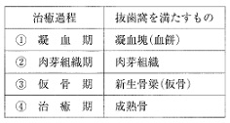
 |  | 1 | ①
 |  | 2 | ② | 正解
 |  | 3 | ③
 |  | 4 | ④
歯科衛生士 | 2021 | 疾病の成り立ち及び回復過程の促進 |  | 2021_dh_21_pm015
 |  | 薬物の保存容器の写真（A、B）を示す。 薬物保存の際、Aと比較してBが防止できるのはどれか。1つ選べ。
 |  | 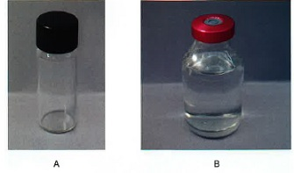
 |  | 1 | 光の透過
 |  | 2 | 気体の混入 | 正解
 |  | 3 | 液状異物の混入
 |  | 4 | 固形異物の混入
歯科衛生士 | 2021 | 歯・口腔の健康と予防に関わる人間と社会の仕組み |  | 2021_dh_21_pm016
 |  | Leavell＆Clarkの疾病の自然史に応じた5つの予防手段と3つの予防段階の概念図を示す。 ③で実施するのはどれか。1つ選べ。

 |  | 1 | 歯周外科処置
 |  | 2 | 歯周病の検診 | 正解
 |  | 3 | 小窩裂溝塡塞
 |  | 4 | 代用甘味料の使用
歯科衛生士 | 2021 | 歯・口腔の健康と予防に関わる人間と社会の仕組み |  | 2021_dh_21_pm017
 |  | 歯磨剤に配合される薬用成分で化学的清掃の効果を目的とするのはどれか。1つ選べ。
 |  | 1 | 塩化ナトリウム
 |  | 2 | 乳酸アルミニウム
 |  | 3 | 酢酸トコフェロール
 |  | 4 | 塩化セチルピリジニウム | 正解
歯科衛生士 | 2021 | 歯・口腔の健康と予防に関わる人間と社会の仕組み |  | 2021_dh_21_pm018
 |  | 口臭を主訴とする患者に複数日にわたって口臭検査を実施したが、他覚口臭は認められなかった。 考えられるのはどれか。2つ選べ。
 |  | 1 | 仮性口臭 | 正解
 |  | 2 | 病的口臭
 |  | 3 | 口臭恐怖症 | 正解
 |  | 4 | 生理的口臭
歯科衛生士 | 2021 | 歯・口腔の健康と予防に関わる人間と社会の仕組み |  | 2021_dh_21_pm019
 |  | ある高等学校の学校歯科健康診断で、被診査者、未処置歯、喪失歯、処置歯のそれぞれの総数の記録が存在する。 算出できるのはどれか。1つ選べ。
 |  | 1 | DF者率
 |  | 2 | DMF者率
 |  | 3 | DMF歯率
 |  | 4 | DMFT指数 | 正解
歯科衛生士 | 2021 | 歯・口腔の健康と予防に関わる人間と社会の仕組み |  | 2021_dh_21_pm020
 |  | 1歳6か月児歯科健康診査におけるう蝕の罹患型の分類に影響する所見はどれか。2つ選べ。
 |  | 1 | 歯の清掃状態 | 正解
 |  | 2 | 癒合歯の有無
 |  | 3 | 左右同歯種のう蝕の有無
 |  | 4 | 上下顎前歯部のう蝕の有無 | 正解
歯科衛生士 | 2021 | 歯・口腔の健康と予防に関わる人間と社会の仕組み |  | 2021_dh_21_pm021
 |  | 令和元年国民健康・栄養調査における生活習慣調査票「歯・口腔の健康に関する状況」の年齢階級別結果を図に示す。 ①はどれか。1つ選べ。
 |  | 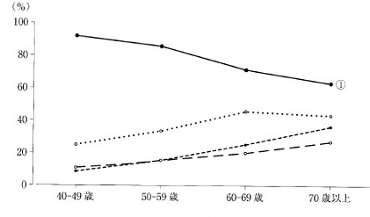
 |  | 1 | 何でもかんで食べることができる。 | 正解
 |  | 2 | お茶や汁物などでむせることがある。
 |  | 3 | 左右両方の奥歯でしっかりかみしめられない。
 |  | 4 | 半年前に比べて固いものが食べにくくなった。
歯科衛生士 | 2021 | 歯・口腔の健康と予防に関わる人間と社会の仕組み |  | 2021_dh_21_pm022
 |  | 災害発生後に実施する歯科保健活動の目的はどれか。2つ選べ。
 |  | 1 | 災害関連死の抑制 | 正解
 |  | 2 | 被災者のQOL向上 | 正解
 |  | 3 | DMATの活動の開始
 |  | 4 | トリアージタッグの判定
歯科衛生士 | 2021 | 歯・口腔の健康と予防に関わる人間と社会の仕組み |  | 2021_dh_21_pm023
 |  | 妊娠期から生後4週までの期間を図に示す。 周産期死亡に該当する期間はどれか。1つ選べ。
 |  | 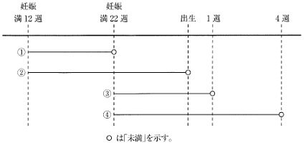
 |  | 1 | ①
 |  | 2 | ②
 |  | 3 | ③ | 正解
 |  | 4 | ④
歯科衛生士 | 2021 | 歯・口腔の健康と予防に関わる人間と社会の仕組み |  | 2021_dh_21_pm024
 |  | 有機水銀が原因物質であったのはどれか。1つ選べ。
 |  | 1 | 中皮腫
 |  | 2 | 水俣病 | 正解
 |  | 3 | 四日市喘息
 |  | 4 | イタイイタイ病
歯科衛生士 | 2021 | 歯・口腔の健康と予防に関わる人間と社会の仕組み |  | 2021_dh_21_pm025
 |  | この研究方法はどれか。1つ選べ。
 |  | 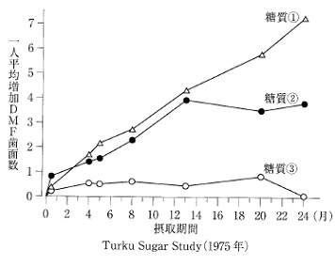
 |  | 1 | 横断研究
 |  | 2 | 介入研究 | 正解
 |  | 3 | 症例対照研究
 |  | 4 | 生態学的研究
歯科衛生士 | 2021 | 歯・口腔の健康と予防に関わる人間と社会の仕組み |  | 2021_dh_21_pm026
 |  | 糖質①と比較して糖質③で低いのはどれか。2つ選べ。
 |  | 1 | 緩衝能
 |  | 2 | 酸産生能 | 正解
 |  | 3 | 再石灰化能
 |  | 4 | プラーク形成能 | 正解
歯科衛生士 | 2021 | 歯・口腔の健康と予防に関わる人間と社会の仕組み |  | 2021_dh_21_pm027
 |  | ある保健活動の流れを図に示す。 ①はどれか。1つ選べ。
 |  | 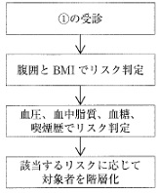
 |  | 1 | がん検診
 |  | 2 | 骨粗鬆症検診
 |  | 3 | 特殊健康診断
 |  | 4 | 特定健康診査 | 正解
歯科衛生士 | 2021 | 歯・口腔の健康と予防に関わる人間と社会の仕組み |  | 2021_dh_21_pm028
 |  | 母子保健法に基づいて実施するのはどれか。2つ選べ。
 |  | 1 | 養育医療の給付 | 正解
 |  | 2 | 児童虐待への対策
 |  | 3 | 自立支援医療の給付
 |  | 4 | 母子健康手帳の交付 | 正解
歯科衛生士 | 2021 | 歯・口腔の健康と予防に関わる人間と社会の仕組み |  | 2021_dh_21_pm029
 |  | 産業廃棄物の処理の流れを図に示す。 ①を作成し交付するのはどれか。1つ選べ。
 |  | 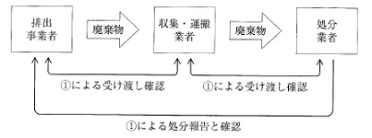
 |  | 1 | 市町村
 |  | 2 | 都道府県
 |  | 3 | 処分業者
 |  | 4 | 排出事業者 | 正解
歯科衛生士 | 2021 | 歯・口腔の健康と予防に関わる人間と社会の仕組み |  | 2021_dh_21_pm030
 |  | 介護保険法に基づき高齢者の権利擁護業務を行うのはどれか。1つ選べ。
 |  | 1 | 保健所
 |  | 2 | 介護老人保健施設
 |  | 3 | 市町村保健センター
 |  | 4 | 地域包括支援センター | 正解
歯科衛生士 | 2021 | 歯科衛生士概論 |  | 2021_dh_21_pm031
 |  | 安全管理におけるヒューマンエラー対策で、システムの構築に重要なのはどれか。2つ選べ。
 |  | 1 | 情報の共有 | 正解
 |  | 2 | 問題解決力
 |  | 3 | メタ認知能力
 |  | 4 | マニュアルの作成 | 正解
歯科衛生士 | 2021 | 歯科衛生士概論 |  | 2021_dh_21_pm032
 |  | 歯科衛生士が地域保健活動の場を通して、保健福祉職の一員として求められるのはどれか。2つ選べ。
 |  | 1 | 診療報酬の請求業務
 |  | 2 | 職域を超えた業務の遂行
 |  | 3 | 多職種と協働できる協調性 | 正解
 |  | 4 | ヘルスプロモーターとしての役割 | 正解
歯科衛生士 | 2021 | 歯科衛生士概論 |  | 2021_dh_21_pm033
 |  | 患者の権利を十分に擁護するためには、患者が①受ける医療行為について説明を受けたうえで同意するだけではなく、②提示された治療の選択肢に対して自ら自己決定する。患者が③病態や治療内容などに関して他の医療情報源から得た見解も参考にしたうえで、④自分の価値観に基づき最終的な意思決定をする。 下線部分でセカンドオピニオンはどれか。1つ選べ。
 |  | 1 | ①
 |  | 2 | ②
 |  | 3 | ③ | 正解
 |  | 4 | ④
歯科衛生士 | 2021 | 臨床歯科医学 |  | 2021_dh_21_pm034
 |  | 器具とその先端の写真を示す。 これを用いた検査で確認できるのはどれか。1つ選べ。
 |  | 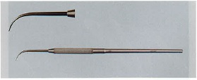
 |  | 1 | 歯の動揺度
 |  | 2 | 擦過痛の有無 | 正解
 |  | 3 | 根尖部歯肉の圧痛
 |  | 4 | 歯周ポケットの深さ
歯科衛生士 | 2021 | 臨床歯科医学 |  | 2021_dh_21_pm035
 |  | 舌のある検査の写真を示す。 この検査で評価するのはどれか。1つ選べ。
 |  | 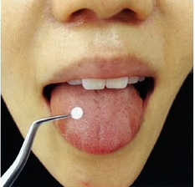
 |  | 1 | 触 覚
 |  | 2 | 痛 覚
 |  | 3 | 味 覚 | 正解
 |  | 4 | 冷 覚
歯科衛生士 | 2021 | 臨床歯科医学 |  | 2021_dh_21_pm036
 |  | PCR＜Polymerase Chain Reaction＞法を用いた微生物学的検査で、検出する成分はどれか。1つ選べ。
 |  | 1 | DNA | 正解
 |  | 2 | 脂 質
 |  | 3 | 糖 質
 |  | 4 | アミノ酸
歯科衛生士 | 2021 | 臨床歯科医学 |  | 2021_dh_21_pm037
 |  | 放射線の物質透過性の図を示す。 エックス線はどれか。1つ選べ。
 |  | 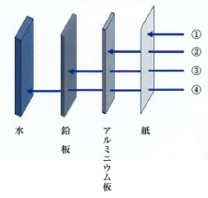
 |  | 1 | ①
 |  | 2 | ②
 |  | 3 | ③ | 正解
 |  | 4 | ④
歯科衛生士 | 2021 | 臨床歯科医学 |  | 2021_dh_21_pm038
 |  | 歯の硬組織疾患と原因の組合せで正しいのはどれか。2つ選べ。
 |  | 1 | 酸蝕症 -- Streptococcus salivarius
 |  | 2 | くさび状欠損 -- 機械的刺激 | 正解
 |  | 3 | 歯のフッ素症 -- 遺伝的要因
 |  | 4 | 象牙質知覚過敏症 -- 根面露出 | 正解
歯科衛生士 | 2021 | 臨床歯科医学 |  | 2021_dh_21_pm039
 |  | 口腔内写真を示す。 上顎左右中切歯の歯肉辺縁にみられるのはどれか。1つ選べ。
 |  | 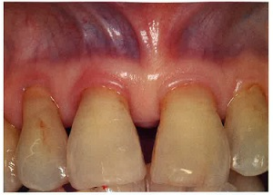
 |  | 1 | クレフト
 |  | 2 | 口呼吸線
 |  | 3 | 歯肉増殖
 |  | 4 | フェストゥーン | 正解
歯科衛生士 | 2021 | 臨床歯科医学 |  | 2021_dh_21_pm040
 |  | 根管治療に使用する次亜塩素酸ナトリウム溶液の特徴はどれか。2つ選べ。
 |  | 1 | 根管壁を脱灰する。
 |  | 2 | 有機質を溶解する。 | 正解
 |  | 3 | 強アルカリ性である。 | 正解
 |  | 4 | 化学的に安定している。
歯科衛生士 | 2021 | 臨床歯科医学 |  | 2021_dh_21_pm041
 |  | 上顎右側中切歯唇側に5級窩洞を形成し、コンポジットレジン修復を行うことになった。 窩洞形成前に行うのはどれか。2つ選べ。
 |  | 1 | 色合わせ | 正解
 |  | 2 | 歯間分離
 |  | 3 | 歯髄保護
 |  | 4 | 歯肉排除 | 正解
歯科衛生士 | 2021 | 臨床歯科医学 |  | 2021_dh_21_pm042
 |  | 上顎右側犬歯へ側方加圧充塡法で根管充塡処置を行った。術中の口腔内写真を示す。 次に使用するのはどれか。1つ選べ。
 |  | 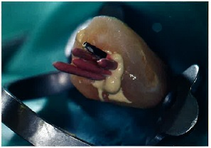
 |  | 1 | プラガー | 正解
 |  | 2 | レンツロ
 |  | 3 | スプレッダー
 |  | 4 | 根管充塡用ピンセット
歯科衛生士 | 2021 | 臨床歯科医学 |  | 2021_dh_21_pm043
 |  | 65歳の女性。温かいお茶を飲む時に上顎左側臼歯部に鋭い疼痛を感じるようになったことを主訴として来院した。数年前から口蓋側歯肉の腫脹と排膿を繰り返していたが、放置していたという。診査の結果、急性歯髄炎と診断された。初診時の口腔内写真（A）、エックス線画像（B）および歯周組織検査結果の一部を示す。 歯髄炎の原因で考えられるのはどれか。1つ選べ。
 |  | 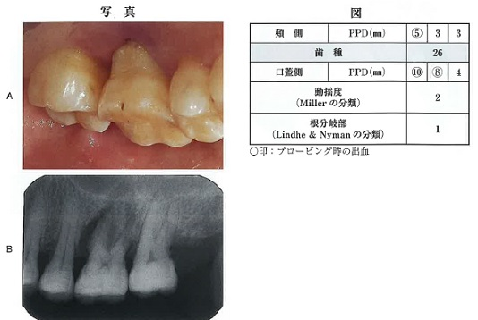
 |  | 1 | う 蝕
 |  | 2 | 歯根破折
 |  | 3 | 隣在歯からの感染
 |  | 4 | 深い歯周ポケットからの感染 | 正解
歯科衛生士 | 2021 | 臨床歯科医学 |  | 2021_dh_21_pm044
 |  | 50歳の男性。食事中に仮封材が脱離したことを主訴として来院した。下顎左側第一大臼歯の歯内治療を継続しており、直ちに根管治療を行うことになった。ラバーダムシート装着途中の口腔内写真を示す。 歯頸部の括約に用いるのはどれか。1つ選べ。
 |  | 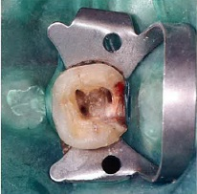
 |  | 1 | 探 針
 |  | 2 | ピンセット
 |  | 3 | 練成充塡器 | 正解
 |  | 4 | エキスカベーター
歯科衛生士 | 2021 | 臨床歯科医学 |  | 2021_dh_21_pm045
 |  | 60歳の男性。下顎臼歯部の欠損による咀嚼障害を主訴として来院した。診察の結果、残存歯と顎堤には問題がないため、部分床義歯を製作することになった。治療過程の写真を示す。 矢印で示すのはどれか。1つ選べ。
 |  | 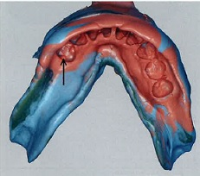
 |  | 1 | クラスプ
 |  | 2 | レストシート | 正解
 |  | 3 | ガイドプレーン
 |  | 4 | フレームワーク
歯科衛生士 | 2021 | 臨床歯科医学 |  | 2021_dh_21_pm046
 |  | 55歳の男性。上顎前歯部の欠損による審美障害を主訴として来院した。オールセラミックブリッジによる治療が開始された。支台歯形成後の口腔内写真（A）と調整中の器材の写真（B）を示す。この器材と個人トレーを用いた印象採得法の処置を示す。 3番目に行うのはどれか。1つ選べ。
 |  | 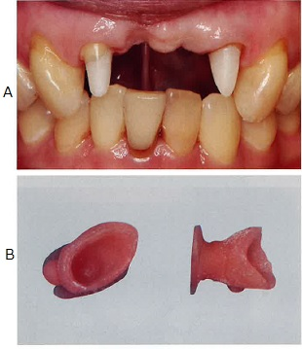
 |  | 1 | 器材への接着剤塗布
 |  | 2 | 器材辺縁部の適合調整
 |  | 3 | レギュラータイプの印象材練和
 |  | 4 | インジェクションタイプの印象材練和 | 正解
歯科衛生士 | 2021 | 臨床歯科医学 |  | 2021_dh_21_pm047
 |  | 70歳の男性。下顎義歯紛失による咀嚼困難を主訴として来院した。部分床義歯による治療を行うことになった。完成した義歯の研磨面と粘膜面の写真（A、B）を示す。 義歯装着に際して、最初に適合を確認するのはどれか。1つ選べ。
 |  | 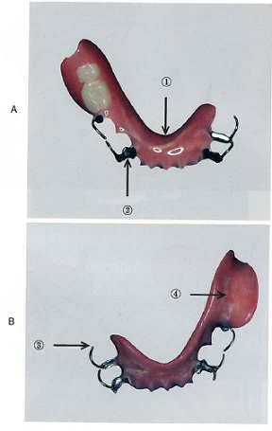
 |  | 1 | ①
 |  | 2 | ② | 正解
 |  | 3 | ③
 |  | 4 | ④
歯科衛生士 | 2021 | 臨床歯科医学 |  | 2021_dh_21_pm048
 |  | 55歳の女性。下顎左側第一大臼歯部の欠損による咀嚼困難を主訴として来院した。診察の結果、固定性ブリッジによる治療が開始された。器材の写真（A）とこれを用いて患者へ説明している口腔内写真（B）を示す。 本器材により効果的に清掃できる部位はどれか。2つ選べ。
 |  | 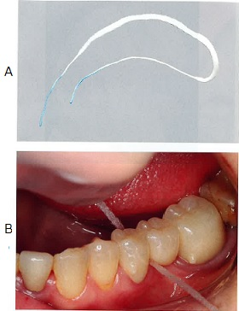
 |  | 1 | 連結部 | 正解
 |  | 2 | ポンティック基底面 | 正解
 |  | 3 | 隣接歯との接触点部
 |  | 4 | 支台装置頰側中央歯頸部
歯科衛生士 | 2021 | 臨床歯科医学 |  | 2021_dh_21_pm049
 |  | 顎関節脱臼患者に徒手整復を行った後の写真を示す。 装着している器材の目的はどれか。2つ選べ。
 |  | 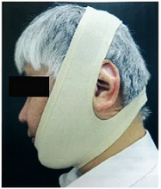
 |  | 1 | 嚥下訓練
 |  | 2 | 開口制限 | 正解
 |  | 3 | 顎間固定
 |  | 4 | 顎関節の安静 | 正解
歯科衛生士 | 2021 | 臨床歯科医学 |  | 2021_dh_21_pm050
 |  | 41歳の男性。口蓋の異常を主訴として来院した。2年前から異常に気付いていたが、痛みがないため放置していたところ、少しずつ大きくなってきたという。触診による圧痛や硬結はみられなかった。診察の結果、乳頭腫と診断された。初診時の口腔内写真を示す。 この特徴はどれか。2つ選べ。
 |  | 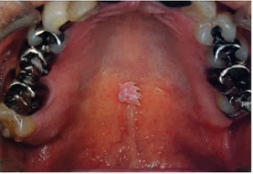
 |  | 1 | 悪性腫瘍である。
 |  | 2 | 上皮性腫瘍である。 | 正解
 |  | 3 | 潰瘍を形成している。
 |  | 4 | ウイルスの関与もある。 | 正解
歯科衛生士 | 2021 | 臨床歯科医学 |  | 2021_dh_21_pm051
 |  | 31歳の男性。下顎左側の疼痛と腫脹を主訴として来院した。1週前から下顎左側小臼歯部の咬合痛、4日前から同部の自発痛を認め、昨日から疼痛の増悪と腫脹が生じたという。顎下部膿瘍と診断され、消炎処置を行った。処置中の写真を示す。 矢印で示す器材の目的はどれか。1つ選べ。
 |  | 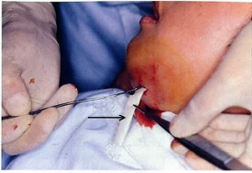
 |  | 1 | 止 血
 |  | 2 | 鎮 痛
 |  | 3 | 細菌培養検査
 |  | 4 | 排膿路の確保 | 正解
歯科衛生士 | 2021 | 臨床歯科医学 |  | 2021_dh_21_pm052
 |  | 矯正装置製作の前処置の写真を示す。 目的はどれか。1つ選べ。
 |  | 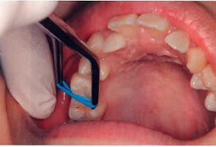
 |  | 1 | 空隙閉鎖
 |  | 2 | 歯間分離 | 正解
 |  | 3 | 歯の圧下
 |  | 4 | 隣接面の研磨
歯科衛生士 | 2021 | 臨床歯科医学 |  | 2021_dh_21_pm053
 |  | 20歳の女性。前歯で噛み切りにくいことを主訴として来院した。初診時の口腔内写真を示す。 Angleの不正咬合の分類はどれか。1つ選べ。

 |  | 1 | Ⅰ級
 |  | 2 | Ⅱ級1類
 |  | 3 | Ⅱ級2類
 |  | 4 | Ⅲ級 | 正解
歯科衛生士 | 2021 | 臨床歯科医学 |  | 2021_dh_21_pm054
 |  | 下顎右側第一大臼歯の咬合面観を模式図に示す。 正常咬合で上顎右側第一大臼歯の近心頰側咬頭内斜面が接触するのはどれか。1つ選べ。
 |  | 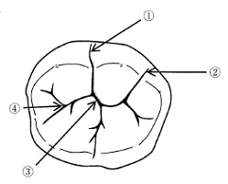
 |  | 1 | ① | 正解
 |  | 2 | ②
 |  | 3 | ③
 |  | 4 | ④
歯科衛生士 | 2021 | 臨床歯科医学 |  | 2021_dh_21_pm055
 |  | ある矯正装置を装着した口腔内写真を示す。 期待できる治療効果はどれか。1つ選べ。
 |  | 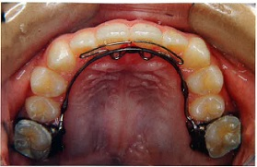
 |  | 1 | 前歯部開咬の改善
 |  | 2 | 上顎歯列の側方拡大
 |  | 3 | 上顎切歯の唇側移動 | 正解
 |  | 4 | 上顎骨の前方成長促進
歯科衛生士 | 2021 | 臨床歯科医学 |  | 2021_dh_21_pm056
 |  | 9歳の男児。直前に転倒し上顎中切歯が脱落したと保護者から電話があった。すぐに脱落した歯を持って来院してもらうよう歯科医師から指示を受けた。 脱落した歯の取扱いについて、保護者への説明で正しいのはどれか。2つ選べ。
 |  | 1 | 水道水で洗ってください。
 |  | 2 | アルコールで消毒してください。
 |  | 3 | 冷たい牛乳に浸けて持参してください。 | 正解
 |  | 4 | 歯の根の部分には触らないでください。 | 正解
歯科衛生士 | 2021 | 臨床歯科医学 |  | 2021_dh_21_pm057
 |  | 5歳の男児。冷水痛を主訴として来院した。上顎右側第一乳臼歯にう蝕が認められたが、歯の動揺や打診痛はなかった。浸潤麻酔後ラバーダム防湿を行い、う蝕除去後露髄が認められたので、歯内療法を行うことになった。処置中の口腔内写真を示す。 次に貼薬されるのはどれか。1つ選べ。
 |  | 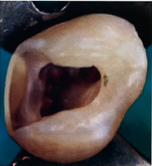
 |  | 1 | 過酸化尿素
 |  | 2 | 硝酸カリウム
 |  | 3 | 水酸化カルシウム | 正解
 |  | 4 | フッ化ナトリウム
歯科衛生士 | 2021 | 臨床歯科医学 |  | 2021_dh_21_pm058
 |  | 右大脳の脳梗塞によって左片麻痺が出た場合、麻痺以外に生じやすい症状はどれか。1つ選べ。
 |  | 1 | 言葉を話せない。
 |  | 2 | 言葉を理解できない。
 |  | 3 | 空間の左側を認識できない。 | 正解
 |  | 4 | 目的にあった行動ができない。
歯科衛生士 | 2021 | 臨床歯科医学 |  | 2021_dh_21_pm059
 |  | 68歳の女性。意識障害で入院したが、覚醒してきた。観察したところ右側の表情筋に麻痺が認められ、飲み物が漏れるという。顔面の写真を示す。 麻痺の原因となるのはどれか。1つ選べ。
 |  | 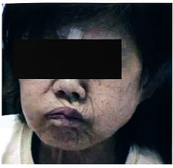
 |  | 1 | 顔面神経 | 正解
 |  | 2 | 三叉神経
 |  | 3 | 舌咽神経
 |  | 4 | 舌下神経
歯科衛生士 | 2021 | 臨床歯科医学 |  | 2021_dh_21_pm060
 |  | 67歳の男性。舌癌により舌根部を除く舌体を切除し、皮弁で再建している。傷が落ち着いてきたのでそろそろ食事を開始したいとのことである。口腔内写真を示す。 疑われるのはどれか。2つ選べ。
 |  | 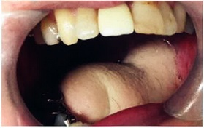
 |  | 1 | 先行期障害
 |  | 2 | 準備期障害 | 正解
 |  | 3 | 口腔期障害 | 正解
 |  | 4 | 咽頭期障害
歯科衛生士 | 2021 | 臨床歯科医学 |  | 2021_dh_21_pm061
 |  | 15歳の男子。上顎の歯肉が腫れていることを主訴として来院した。脳性麻痺とてんかんの既往があり、以前から気になっていたという。初診時の口腔内写真を示す。 歯肉腫脹の原因と考えられるのはどれか。2つ選べ。
 |  | 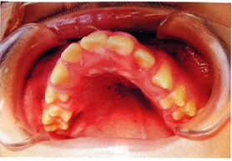
 |  | 1 | 流 涎
 |  | 2 | 口呼吸 | 正解
 |  | 3 | 常用薬 | 正解
 |  | 4 | ブラキシズム
歯科衛生士 | 2021 | 臨床歯科医学 |  | 2021_dh_21_pm062
 |  | 脳性麻痺患者の口腔所見で留意しなければならないのはどれか。2つ選べ。
 |  | 1 | 咬 耗 | 正解
 |  | 2 | 過剰歯
 |  | 3 | 狭窄歯列 | 正解
 |  | 4 | 口唇口蓋裂
歯科衛生士 | 2021 | 歯科予防処置論 |  | 2021_dh_21_pm063
 |  | 50歳の男性。歯周疾患検診で歯科受診を勧められ、来院したところ慢性歯周炎と診断された。 初診時のアセスメントでのSubjective dataはどれか。2つ選べ。
 |  | 1 | 喫煙状況 | 正解
 |  | 2 | 歯の動揺度
 |  | 3 | 口腔清掃方法 | 正解
 |  | 4 | 歯肉出血スコア
歯科衛生士 | 2021 | 歯科予防処置論 |  | 2021_dh_21_pm064
 |  | 42歳の女性。上顎左側大臼歯部からの出血を主訴として来院した。歯周組織検査の結果、慢性歯周炎と診断され、歯周基本治療を開始した。歯科医師から歯石除去を行うよう指示された。初診時の口腔内写真を示す。 矢印で示す部位に使用するグレーシータイプキュレットはどれか。1つ選べ。
 |  | 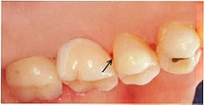
 |  | 1 | ＃1
 |  | 2 | ＃8
 |  | 3 | ＃11
 |  | 4 | ＃12 | 正解
歯科衛生士 | 2021 | 歯科予防処置論 |  | 2021_dh_21_pm065
 |  | 写真A、Bに示す材料を使用する目的はどれか。1つ選べ。
 |  | 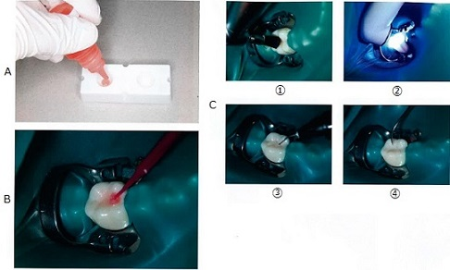
 |  | 1 | 審美性の改善
 |  | 2 | 接着力の強化 | 正解
 |  | 3 | 耐酸性の向上
 |  | 4 | 表面劣化の防止
歯科衛生士 | 2021 | 歯科予防処置論 |  | 2021_dh_21_pm066
 |  | 写真Cのなかで、写真Bより前に行うのはどれか。1つ選べ。
 |  | 1 | ① | 正解
 |  | 2 | ②
 |  | 3 | ③
 |  | 4 | ④
歯科衛生士 | 2021 | 歯科予防処置論 |  | 2021_dh_21_pm067
 |  | グレーシータイプキュレット操作時の写真を示す。 適切な手指固定はどれか。2つ選べ。
 |  | 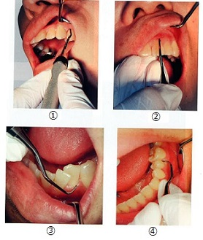
 |  | 1 | ① | 正解
 |  | 2 | ② | 正解
 |  | 3 | ③
 |  | 4 | ④
歯科衛生士 | 2021 | 歯科予防処置論 |  | 2021_dh_21_pm068
 |  | トレーの写真を示す。 ゲルタイプのフッ化物製剤に使用するのはどれか。2つ選べ。
 |  | 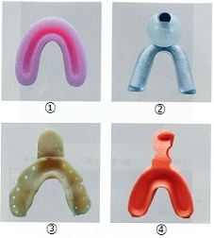
 |  | 1 | ① | 正解
 |  | 2 | ②
 |  | 3 | ③
 |  | 4 | ④ | 正解
歯科衛生士 | 2021 | 歯科予防処置論 |  | 2021_dh_21_pm069
 |  | 65歳の男性。歯の着色を主訴として来院した。20歳頃から40年以上喫煙しているという。慢性歯周炎と診断され、歯周治療を開始することになった。初診時の口腔内写真、歯周組織検査およびO’LearyのPCRの一部の図（A、B）を示す。 歯科衛生士が行う処置で、主訴の改善が期待できるのはどれか。2つ選べ。

 |  | 1 | SRP | 正解
 |  | 2 | PMTC | 正解
 |  | 3 | 歯肉マッサージ
 |  | 4 | フッ化物歯面塗布
歯科衛生士 | 2021 | 歯科予防処置論 |  | 2021_dh_21_pm070
 |  | エックス線画像を示す。 観察できるのはどれか。2つ選べ。
 |  | 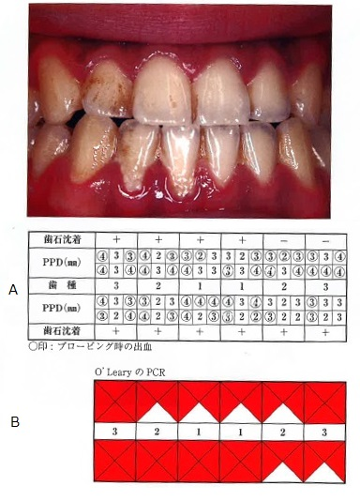 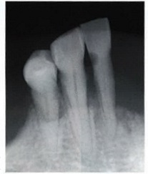
 |  | 1 | う 蝕 | 正解
 |  | 2 | 歯 石 | 正解
 |  | 3 | 外部吸収
 |  | 4 | 根尖病巣
歯科衛生士 | 2021 | 歯科予防処置論 |  | 2021_dh_21_pm071
 |  | 17歳の女子。学校歯科健康診断で受診を勧められ来院した。自覚症状はないという。初診時の口腔内写真を示す。 観察される付着物の原因と考えられるのはどれか。2つ選べ。
 |  | 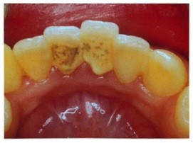
 |  | 1 | う 蝕
 |  | 2 | 飲食物 | 正解
 |  | 3 | 歯肉出血
 |  | 4 | 口腔清掃習慣 | 正解
歯科衛生士 | 2021 | 歯科予防処置論 |  | 2021_dh_21_pm072
 |  | 46歳の女性。上顎左側大臼歯部のブラッシング時の出血を主訴として来院した。慢性歯周炎と診断され、歯周基本治療を行った。初診時と歯周基本治療終了時の歯周組織検査結果の一部を図に示す。 改善されたのはどれか。2つ選べ。
 |  | 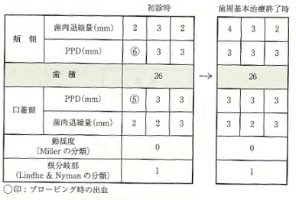
 |  | 1 | 歯の動揺
 |  | 2 | 根分岐部病変
 |  | 3 | 歯周ポケット内面の炎症 | 正解
 |  | 4 | ポケットプロービングデプス | 正解
歯科衛生士 | 2021 | 歯科予防処置論 |  | 2021_dh_21_pm073
 |  | 研磨用ラバーポイントの操作法の写真を示す。 適切なのはどれか。2つ選べ。
 |  | 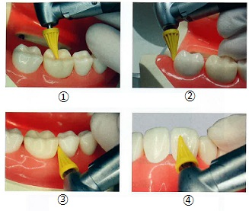
 |  | 1 | ①
 |  | 2 | ② | 正解
 |  | 3 | ③ | 正解
 |  | 4 | ④
歯科衛生士 | 2021 | 歯科予防処置論 |  | 2021_dh_21_pm074
 |  | 50歳の男性。口腔内の異変に気付いて来院した。ある薬剤を長期服用しているという。初診時の口腔内写真を示す。 考えられる薬剤はどれか。2つ選べ。
 |  | 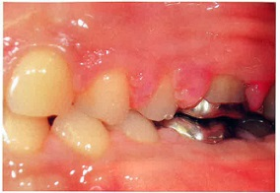
 |  | 1 | アンピシリン
 |  | 2 | ニフェジピン | 正解
 |  | 3 | シクロスポリンA | 正解
 |  | 4 | テトラサイクリン塩酸塩
歯科衛生士 | 2021 | 歯科予防処置論 |  | 2021_dh_21_pm075
 |  | フッ化物洗口法とフッ化物配合歯磨剤の両方に用いられるのはどれか。1つ選べ。
 |  | 1 | NaF | 正解
 |  | 2 | CaF<sub>2</sub>
 |  | 3 | SnF<sub>2</sub>
 |  | 4 | Na<sub>2</sub>PO<sub>3</sub>F
歯科衛生士 | 2021 | 歯科予防処置論 |  | 2021_dh_21_pm076
 |  | 歯周病のリスクファクターを図に示す。 ③に分類されるのはどれか。1つ選べ。
 |  | 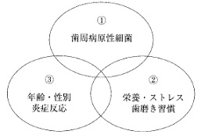
 |  | 1 | 学 歴
 |  | 2 | 喫 煙
 |  | 3 | 食習慣
 |  | 4 | 糖尿病 | 正解
歯科衛生士 | 2021 | 歯科予防処置論 |  | 2021_dh_21_pm077
 |  | 歯肉炎指数＜GI＞測定のため、歯周プローブで触知した直後の口腔内写真を示す。 判定スコアはどれか。1つ選べ。
 |  | 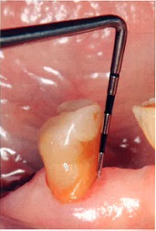
 |  | 1 | 0
 |  | 2 | 1 | 正解
 |  | 3 | 2
 |  | 4 | 3
歯科衛生士 | 2021 | 歯科保健指導論 |  | 2021_dh_21_pm078
 |  | 58歳の男性。上の奥歯がぐらついて食事がとりづらくなったことを主訴として来院した。半年前から上顎右側臼歯部に動揺があるという。全身疾患の既往歴はない。患者との会話を示す。 歯科衛生士：タバコが歯周病を悪化させることはご存知ですか。 患 者：この前テレビでやってたのを見たよ。奥歯がぐらついてきたし、やっぱりタバコやめないとダメかなと思っていたところなんだ。 歯科衛生士：とてもよい気付きをされたと思います。禁煙するとしたら、いつぐらいから始めようと思っていますか。 患 者：仕事も落ち着いてきたし、できれば今月中に始めようかなと思っているけど。 この患者の禁煙ステージはどれか。1つ選べ。
 |  | 1 | 無関心期
 |  | 2 | 関心期
 |  | 3 | 準備期 | 正解
 |  | 4 | 実行期
歯科衛生士 | 2021 | 歯科保健指導論 |  | 2021_dh_21_pm079
 |  | 65歳の男性。上顎癌のため放射線治療を受けている。口腔粘膜炎を発症したため、歯科医師から口腔衛生管理を行うよう指示された。口腔内写真と口腔内症状の表を示す。 適切な対応はどれか。2つ選べ。
 |  | 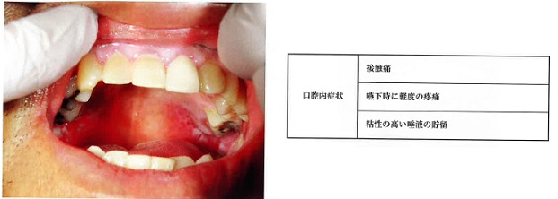
 |  | 1 | アイスマッサージの実施
 |  | 2 | 軟らかい歯ブラシの使用 | 正解
 |  | 3 | キシロカイン含有含嗽剤の使用 | 正解
 |  | 4 | 接触痛のある部位の清掃の回避
歯科衛生士 | 2021 | 歯科保健指導論 |  | 2021_dh_21_pm080
 |  | OHIを用いた歯石沈着状況の結果を表に示す。 CIはどれか。1つ選べ。
 |  | 
 |  | 1 | 2
 |  | 2 | 4 | 正解
 |  | 3 | 12
 |  | 4 | 24
歯科衛生士 | 2021 | 歯科保健指導論 |  | 2021_dh_21_pm081
 |  | 78歳の男性。定期健診のため来院した。歯科医師から口腔衛生指導を行うよう指示を受けた。口腔内写真を示す。 上下顎補綴装置の清掃に共通するのはどれか。1つ選べ。
 |  | 
 |  | 1 | 歯間ブラシ
 |  | 2 | タフトブラシ | 正解
 |  | 3 | スーパーフロス
 |  | 4 | スポンジブラシ
歯科衛生士 | 2021 | 歯科保健指導論 |  | 2021_dh_21_pm082
 |  | 73歳の男性。心筋梗塞の開胸手術後1日目で、経鼻経管栄養と酸素投与を受けている。主治医と連携している歯科医師から口腔健康管理を依頼された。 適切なのはどれか。2つ選べ。
 |  | 1 | 頭部を後屈させる。
 |  | 2 | 咳嗽反射を確認する。
 |  | 3 | 覚醒状態を確認する。 | 正解
 |  | 4 | セミファーラ位で行う。 | 正解
歯科衛生士 | 2021 | 歯科保健指導論 |  | 2021_dh_21_pm083
 |  | 介護保険施設から介護職員を対象とした口腔ケアに関する講話を依頼された。入所者のBDR指標の評価を表に示す。 講話の内容として適切なのはどれか。2つ選べ。
 |  | 
 |  | 1 | うがいの効果
 |  | 2 | 義歯着脱方法 | 正解
 |  | 3 | 洗口剤の種類
 |  | 4 | ブラッシング方法 | 正解
歯科衛生士 | 2021 | 歯科保健指導論 |  | 2021_dh_21_pm084
 |  | 幼稚園から4歳児を対象とした健康教育の依頼を受けた。 保健活動計画作成における一般的配慮事項として適切なのはどれか。2つ選べ。
 |  | 1 | 保護者主体で行う。
 |  | 2 | 文字情報を中心にする。
 |  | 3 | 園児の個人差に配慮する。 | 正解
 |  | 4 | 具体的なねらいや内容を明確に設定する。 | 正解
歯科衛生士 | 2021 | 歯科保健指導論 |  | 2021_dh_21_pm085
 |  | 地域のソーシャルキャピタルを評価するために有用なのはどれか。1つ選べ。
 |  | 1 | 在宅療養支援歯科診療所の数
 |  | 2 | 介護ボランティア団体の活動状況 | 正解
 |  | 3 | 人口10万人あたりの介護従事者の数
 |  | 4 | 訪問歯科診療を受診している要介護者の割合
歯科衛生士 | 2021 | 歯科保健指導論 |  | 2021_dh_21_pm086
 |  | 20歳の女性。矯正歯科治療のリコール時の口腔内写真を示す。 歯ブラシとともにプラークコントロールに用いるのはどれか。1つ選べ。
 |  | 
 |  | 1 | 口腔洗浄器
 |  | 2 | タフトブラシ | 正解
 |  | 3 | スポンジブラシ
 |  | 4 | デンタルフロス
歯科衛生士 | 2021 | 歯科保健指導論 |  | 2021_dh_21_pm087
 |  | A県B市コミュニティセンターを利用している就学前の子どもの保護者を対象に口腔の健康教室を行うことになった。A県全体とB市の一人平均df歯数とう歯を持つ児の割合を表に示す。 健康教室のテーマとして適切なのはどれか。1つ選べ。

 |  | 1 | 外 食
 |  | 2 | 過 食
 |  | 3 | 間 食 | 正解
 |  | 4 | 孤 食
歯科衛生士 | 2021 | 歯科保健指導論 |  | 2021_dh_21_pm088
 |  | 五大栄養素の1つの分子構造の一部を図に示す。 この構造を持つのはどれか。1つ選べ。
 |  | 
 |  | 1 | 脂 質 | 正解
 |  | 2 | 糖 質
 |  | 3 | ビタミン
 |  | 4 | ミネラル
歯科衛生士 | 2021 | 歯科保健指導論 |  | 2021_dh_21_pm089
 |  | 3歳6か月の男児。3歳児歯科健康診査でう蝕罹患型がB型と判定され来院した。1歳6か月児歯科健康診査では、歯の萌出が遅いことを指摘されたという。口腔内写真を示す。 食生活指導にあたって、確認すべき項目はどれか。2つ選べ。
 |  | 
 |  | 1 | 食事量
 |  | 2 | 哺乳瓶の使用 | 正解
 |  | 3 | 間食の摂取状況 | 正解
 |  | 4 | 苦手な食べ物の数
歯科衛生士 | 2021 | 歯科保健指導論 |  | 2021_dh_21_pm090
 |  | 73歳の男性。1年前に脳卒中を発症したという。退院後、食事がうまくいかないということで特殊な調整を行った上顎の義歯を製作した。義歯の写真（A）と、入居している施設で提供可能な食事の写真（B）を示す。 適切な食形態はどれか。1つ選べ。
 |  | 
 |  | 1 | ①
 |  | 2 | ②
 |  | 3 | ③ | 正解
 |  | 4 | ④
歯科衛生士 | 2021 | 歯科保健指導論 |  | 2021_dh_21_pm091
 |  | 成人期の摂食嚥下機能障害の維持期に対する口腔機能管理はどれか。2つ選べ。
 |  | 1 | 歯列咬合の回復 | 正解
 |  | 2 | 終末期の経口摂取支援
 |  | 3 | 摂食嚥下機能の再獲得 | 正解
 |  | 4 | 発達段階を考慮した機能獲得
歯科衛生士 | 2021 | 歯科保健指導論 |  | 2021_dh_21_pm092
 |  | 重度脳性麻痺の患児で成長しても消失しない原始反射はどれか。2つ選べ。
 |  | 1 | 咬反射 | 正解
 |  | 2 | 驚愕反射 | 正解
 |  | 3 | 捕捉反射
 |  | 4 | 口唇探索反射
歯科衛生士 | 2021 | 歯科保健指導論 |  | 2021_dh_21_pm093
 |  | 全身麻酔の気管挿管時に用いるマウスガードで予防できるのはどれか。2つ選べ。
 |  | 1 | 歯の脱臼 | 正解
 |  | 2 | 喉頭鏡の破損
 |  | 3 | 食道への誤挿管
 |  | 4 | 気管チューブの破損 | 正解
歯科衛生士 | 2021 | 歯科保健指導論 |  | 2021_dh_21_pm094
 |  | 口腔機能を測定する機器の写真と、測定部位の図を示す。 測定部位で正しいのはどれか。1つ選べ。
 |  | 
 |  | 1 | ①
 |  | 2 | ② | 正解
 |  | 3 | ③
 |  | 4 | ④
歯科衛生士 | 2021 | 歯科保健指導論 |  | 2021_dh_21_pm095
 |  | エナメル質形成不全を伴うのはどれか。2つ選べ。
 |  | 1 | Down症候群
 |  | 2 | 外胚葉異形成症 | 正解
 |  | 3 | 下垂体機能低下症
 |  | 4 | ビタミンA欠乏症 | 正解
歯科衛生士 | 2021 | 歯科診療補助論 |  | 2021_dh_21_pm096
 |  | 乳幼児の歯科診療は、①午後が望ましい。治療時は②フォーハンドシステムを応用し、③テンダーラビングケアという基本理念に基づいて行動する。器材の受け渡しは安心感を与えるため、④顔面上で行う。 下線部分で正しいのはどれか。2つ選べ。
 |  | 1 | ①
 |  | 2 | ② | 正解
 |  | 3 | ③ | 正解
 |  | 4 | ④
歯科衛生士 | 2021 | 歯科診療補助論 |  | 2021_dh_21_pm097
 |  | 歯科医師から軟化象牙質除去の準備を行うよう指示があった。回転切削具の写真を示す。 使用するのはどれか。1つ選べ。
 |  | 
 |  | 1 | ① | 正解
 |  | 2 | ②
 |  | 3 | ③
 |  | 4 | ④
歯科衛生士 | 2021 | 歯科診療補助論 |  | 2021_dh_21_pm098
 |  | 歯科用金合金と比較したセラミックスの特徴はどれか。2つ選べ。
 |  | 1 | 衝撃に強い。
 |  | 2 | 熱伝導率が小さい。 | 正解
 |  | 3 | 塑性変形がみられる。
 |  | 4 | 生物学的安定性が高い。 | 正解
歯科衛生士 | 2021 | 歯科診療補助論 |  | 2021_dh_21_pm099
 |  | 口腔内に装着した器具の写真を示す。 この目的はどれか。1つ選べ。
 |  | 
 |  | 1 | 隔 壁
 |  | 2 | 防 湿
 |  | 3 | 歯間分離 | 正解
 |  | 4 | 歯肉排除
歯科衛生士 | 2021 | 歯科診療補助論 |  | 2021_dh_21_pm100
 |  | 寒天アルジネート連合印象採得直後の感染対策として、水洗後に行うのはどれか。1つ選べ。
 |  | 1 | 熱湯による洗浄
 |  | 2 | 強圧エアによる乾燥
 |  | 3 | 80％アルコールでの清拭
 |  | 4 | 1.0％次亜塩素酸ナトリウム溶液への浸漬 | 正解
歯科衛生士 | 2021 | 歯科診療補助論 |  | 2021_dh_21_pm101
 |  | 模型の写真を示す。 正しいのはどれか。2つ選べ。
 |  | 
 |  | 1 | 普通石膏を使用する。
 |  | 2 | 歯槽基底部まで再現する。 | 正解
 |  | 3 | 口蓋縫線を正中の目安とする。 | 正解
 |  | 4 | 基底面はフランクフルト平面と平行にする。
歯科衛生士 | 2021 | 歯科診療補助論 |  | 2021_dh_21_pm102
 |  | 11歳の女児。う蝕治療のため保護者と来院した。てんかんの既往歴があるという。治療中に突然意識を消失し、欠神発作を起こした。 適切な対応はどれか。1つ選べ。
 |  | 1 | 部屋を明るくする。
 |  | 2 | 酸素吸入の準備をする。
 |  | 3 | バックレストを起こす。
 |  | 4 | 口腔内の器具を取り除く。 | 正解
歯科衛生士 | 2021 | 歯科診療補助論 |  | 2021_dh_21_pm103
 |  | エックス線画像を示す。 矢印で示す部分の原因はどれか。1つ選べ。
 |  | 
 |  | 1 | 照射時間設定の誤り
 |  | 2 | フィルムの裏返し撮影
 |  | 3 | エックス線管の位置づけ不良 | 正解
 |  | 4 | 同一フィルムによる二重撮影
歯科衛生士 | 2021 | 歯科診療補助論 |  | 2021_dh_21_pm104
 |  | 下顎右側第一大臼歯にCAD/CAMシステムで製作したクラウンの装着を行っている。デュアルキュア型レジンセメントを冠内面に塗布し、支台歯に圧接した直後の口腔内写真を示す。 続いて歯科医師に手渡すのはどれか。1つ選べ。
 |  | 
 |  | 1 | 咬合紙
 |  | 2 | 光照射器 | 正解
 |  | 3 | コンタクトゲージ
 |  | 4 | クラウンリムーバー
歯科衛生士 | 2021 | 歯科診療補助論 |  | 2021_dh_21_pm105
 |  | 32歳の男性。下顎左側第三大臼歯を下顎孔伝達麻酔下で抜去した。 当日の患者指導で正しいのはどれか。2つ選べ。
 |  | 1 | 今日は入浴してもかまいません。
 |  | 2 | 今日は激しい運動は控えてください。 | 正解
 |  | 3 | 唇や舌を噛まないように注意してください。 | 正解
 |  | 4 | 出血が気になるときは強くうがいをしてください。
歯科衛生士 | 2021 | 歯科診療補助論 |  | 2021_dh_21_pm106
 |  | 81歳の女性。歯科診療所の待合室で突然倒れ、意識がなくなった。歯科衛生士が心肺蘇生を行った上で、AEDが必要と判断し、装着した。 AEDの心電図解析時も①人工呼吸を続け、「電気ショックは不要です」の音声が出たため、②電極パッドを剝がし、③ただちに胸骨圧迫を再開した。その後、意識を取り戻したため、④胸骨圧迫を中止した。 下線部分で正しいのはどれか。2つ選べ。
 |  | 1 | ①
 |  | 2 | ②
 |  | 3 | ③ | 正解
 |  | 4 | ④ | 正解
歯科衛生士 | 2021 | 歯科診療補助論 |  | 2021_dh_21_pm107
 |  | 患者を水平位にしてミラーを使用した口腔内写真を撮影する場合、部位と撮影者のポジショニングの組合せで正しいのはどれか。2つ選べ。
 |  | 1 | 上顎咬合面観 -- 3時
 |  | 2 | 下顎咬合面観 -- 8時 | 正解
 |  | 3 | 右側側方面観 -- 12時
 |  | 4 | 左側側方面観 -- 9時 | 正解
歯科衛生士 | 2021 | 歯科診療補助論 |  | 2021_dh_21_pm108
 |  | 35歳の男性。下顎左側第一小臼歯の側方加圧根管充塡を行うことになった。使用する器具と材料の写真を示す。 根管内にシーラーを送り込むために使用するのはどれか。1つ選べ。
 |  | 
 |  | 1 | ①
 |  | 2 | ②
 |  | 3 | ③ | 正解
 |  | 4 | ④
歯科衛生士 | 2021 | 歯科診療補助論 |  | 2021_dh_21_pm109
 |  | 歯科医師の指示により上顎右側中切歯に既製冠を使用してプロビジョナルレストレーションを製作することになった。常温重合レジンを盛りつけ支台歯に圧接し、撤去した直後の写真を示す。 この後に使用するのはどれか。2つ選べ。
 |  | 
 |  | 1 | 温 湯 | 正解
 |  | 2 | レジン分離材
 |  | 3 | 接着性レジンセメント
 |  | 4 | 技工用カーバイドバー＜スタンプバー＞ | 正解
歯科衛生士 | 2021 | 歯科診療補助論 |  | 2021_dh_21_pm110
 |  | 口腔内写真を示す。 嘔吐反射を誘発する部位はどれか。2つ選べ。
 |  | 
 |  | 1 | ①
 |  | 2 | ②
 |  | 3 | ③ | 正解
 |  | 4 | ④ | 正解

